MATRIZ EPP empresa
MATRIZ DE ELEMENTOS DE PROTECCIÓN PERONAL

CÓDIGO |  |  |  |  | FECHA DE IMPLEMENTACIÓN |  |  |  | FECHA DE ACTUALIZACIÓN |  |  |  | VERSIÓN |  |  |  |  | PÁGINA
FO-ST- 45 |  |  |  |  | 2022-02-23 |  |  |  | 2022-02-23 |  |  |  | 1 |  |  |  |  | 1 de 1
ELEMENTOS DE PROTECCIÓN PERSONAL REQUERIDOS EN CADA UNA DE LAS AREAS, SECCIONES O CARGOS DE LA EMPRESA

NOMBRE DEL EPP |  | CASCO DIELECTRICO CON BARBUQUEJO | GAFAS DE SEGURIDAD CON LENTE OSCURO O CLARO | CARETA PARA GUADAÑAR | PROTECTOR AUDITIVO TIPO COPA O DE INSERCIÓN |  | RESPIRADOR | TAPABOCA CONVENCIONAL | GUANTES DE LATEX | GUANTES DE NITRILO | GUANTES DE VAQUETA | GUANTES DE CAUCHO | GUANTES DE CARNAZA | POLAINAS DE CARNZA | PANTALÓN IMPERMEABLE O FONTANERO | IMPERMEABLE COMPLETO | BOTAS DE CAUCHO | GUAYOS DE SEGURIDAD | DELANTAL DE CARNAZA | CHALECO REFLECTIVO | OBSERVACIONES
DESCRIPCIÓN DEL EPP |  | Casco de protección Dieléctrico: Fabricado en polipropileno para proteger la cabeza contra impactos de objetos en caída libre, golpes contra objetos fijos, salpicaduras químicas, choques eléctricos y radiación solar o térmica moderada. Tipo I y II (para impactos superiores y laterales) y Clase E (Eléctrico). Suspensión confortable con corona y araña en cinta de nylon, preferiblemente con Rachet y tres puntos de anclaje para adaptar al barbuquejo. Color Blanco | Gafas de Seguridad Claras y Oscuras: Lentes en policarbonato, con tratamiento "4C" (UV, antiempañante, antirayaduras, antiestestática), protección lateral, adecuado sellamiento sobre el rostro | Careta plástica con visor en malla o en acrílico y cabezal en polietileno de baja densidad. Protege los ojos de virutas y objetos expulsados en el trabajo de guadañar | Orejera de ABS (acrilonitrilo – butadieno – estireno), con material de acople y atenuación a base de polietileno. No acoplables al casco, tipo diadema. Consiste en casquetes que cubren las orejas y se adaptan a la cabeza por medio de almohadillas blandas, rellenas de espuma plástica. Los casquetes se forran normalmente con un material que absorba el sonido. Están unidos entre sí por una banda de presión (arnés), de metal o plástico. Tienen anillos aislantes anchos y blandos facilitan el uso, incluso para personas que utilizan gafas. Brindan ajuste progresivo de la altura para la adaptación flexible a la forma de la cabeza. | Protector auditivo tipo tapón en espuma: fabricados en espuma moldeable, con superficie suave y redondeada. Nivel de atenuación: 33 DB. SE REQUIERE PARA TODAS LAS ÁREAS DONDE SE GENERE RUIDO. | Respirador Media cara o cara completa para partículas, gases y vapores; según el filtro a utilizar y las certificaciones respectivas, para una concentración ambiental que no supere los límites de exposición según el cartucho o el filtro a utilizar. | Protección higiénica en manipulación de alimentos, riesgos biológicos | Guantes de látex para protección contra fluidos y riesgo biológico | El guante Kleenguard G40: recubierto de espuma de nitrilo morado, son ideales para proteger a las personas de procesos, con excelente nivel de agarre destreza y comodidad. Fabricado con tejido de punto de nylon sin costuras, que provee un buen ajuste, mayor comodidad y destreza. Buena resistencia a solventes, hidrocarburos, a grasas y a la abrasión. equipos con piezas pequeñas y medianas, ensamble en la industria automotriz, para mantenimiento en general. | Guantes de vaqueta manga corta tipo ingeniero reforzado en cinco dedos con correa (amarillo) | Guantes de PVC - caucho - neopreno con grabado que mejora el agarre en húmedo, clorado para disminuir el riesgo de irritaciones, resistente a la abrasión, ideal para manipular derivados orgánicos, químicos y ácidos | Guante tipo soldador: Protección contra calor radiante, y directo intermitente. Elaborado en Carnaza, flexible altamente resistente a operaciones de soldadura, totalmente forrado en algodón, con costura interior y ribete. 14 pulgadas. Se recomiendan Guantes con hilo de Kevlar resistentes a 800°F, y que por periodos cortos resisten hasta 1000°F. | Polainas para soldador: de 54 cm de largo y 41 cms de ancho, utilizadas para proteger la parte inferior de las piernas, ajuste con correas en carnaza y hebillas metálicas o velcro. Con hilo de Nylon resistente a la rotura y a la humedad. | Fontaneros (botas en PVC de seguridad con punta de acero o sencillas, vulcanizadas al pantalón). Apto para trabajar en zonas húmedas donde el trabajador requiera sumergirse a una profundidad no mayor a la cintura. | Conjunto chaqueta y pantalón 100% impermeables, elaborados en PVC, sistema de fabricación electro sellado de alta frecuencia. Vulcanizados. Chaqueta con sistema velcro cremallera o broches, capota, refuerzo debajo de brazos. Pantalón reportado reforzado entre piernas. | Bota certificada caña alta con puntera de seguridad acero, 100% impermeable y suela antideslizante | Bota Dieléctrica: Bota con puntera no metálica (composite), con plantilla en material espumado de 2.5 mm. Ojaletes en material plástico no conductores de electricidad. Lengüeta en material sintético con base textil. Suela en PU-PU totalmente dieléctrica y resistente a Hidrocarburos. Resistencia de 20 KV durante 1 minuto. | Delantal de carnaza de 2,5 a 3 mm de espesor diseñado para impedir la penetración de chispas y rayos UV/IR provenientes de la soldadura. Medidas de 60cm x 90cm | respirable de fondo fluorescente en hilo poliéster micro perforada de alta resistencia y alta visibilidad con cintas reflectiva de alta luminosidad tipo IV ancho de 2"
NORMATVIDAD APLICABLE |  | ANSI Z 89.1 | ANSI Z87.1 | NTC 3610. ANZI Z87.1 | ANSI S3.19 | Norma ANZI 3.19 de 1974, NTC 2272 | Aprobados por la Mine Safety and Health Administración MSHA y la National Institute for Occupational Safety And Health NIOSH de Estados Unidos para protección respiratoria contra partículas, vapores orgánicos, gases ácidos, Amoníaco, metilaminas, Formaldehído, Mercurio, radionucléidos (ver limites de los cartuchos) . | N/A | N/A | EN 420 DE 2003, EN 388 de 2003. NTC 2190 | Guantes de vaqueta suave homologados por NTC 2190. | NTC 1726 | NTC 3190 "Guantes de seguridad para uso industrial fabricados en carnaza y cuero. EN 407 "Guantes de protección contra riesgos térmicos". | N/A | EN 343 | EN 343 | ANSI Z 41 de 1999. NTC 1077. EN 343 | ANSI Z 41 de 1999 y NTC 1077 | NTC E79. NTC 1981 | Ley 1239 de 2008. EN 471
 |  | 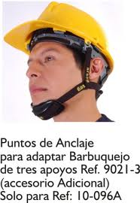 |  | 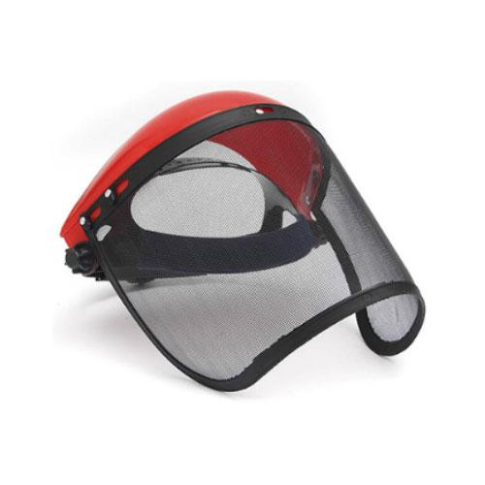 | 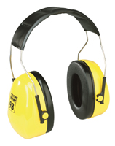 | 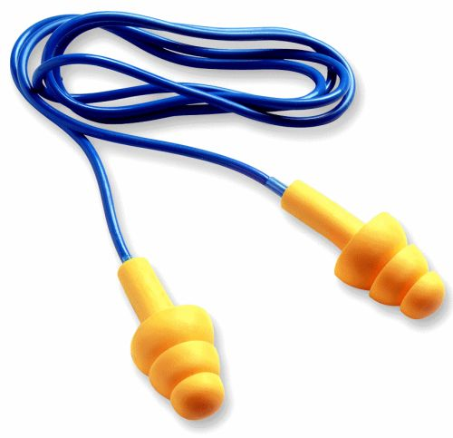 | 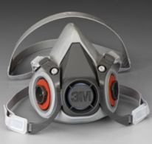 | 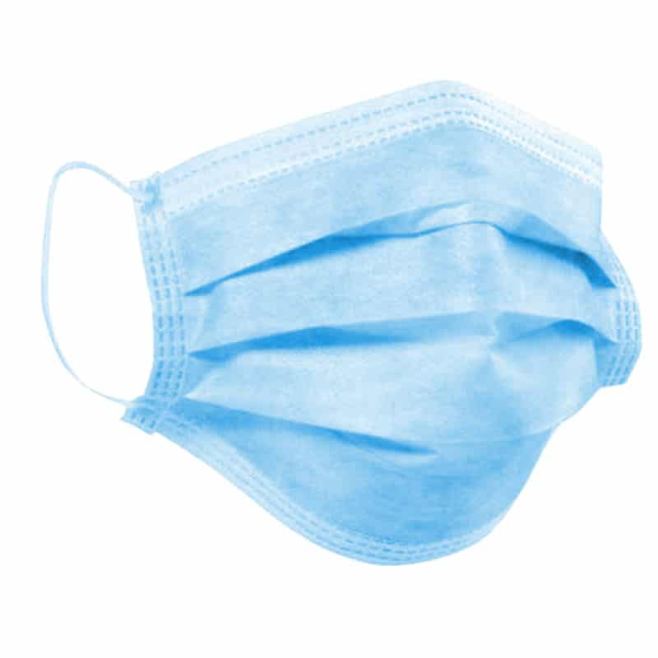 | 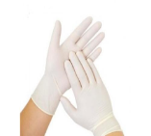 | 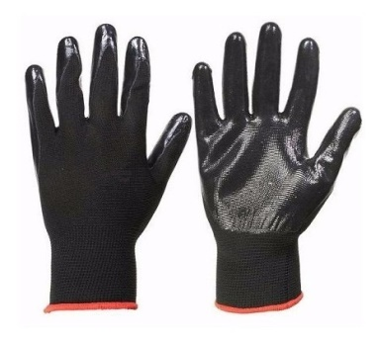 | 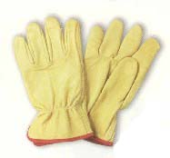 | 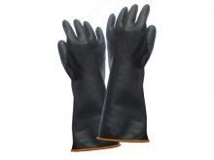 | 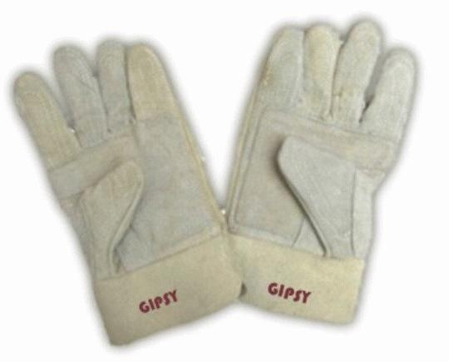 | 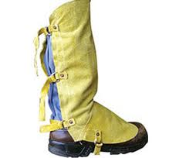 | 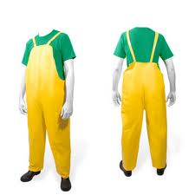 | 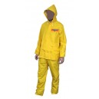 | 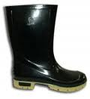 | 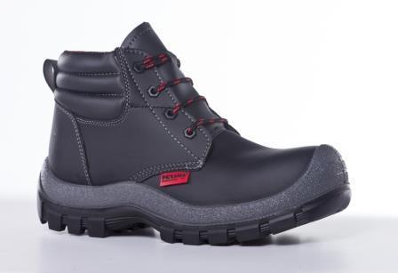 |  | 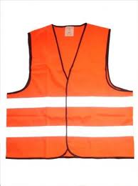 | OBSERVACIONES
ÁREA / SECCIÓN | CARGOS |  |  |  |  |  |  |  |  |  |  |  |  |  |  |  |  |  |  |  | La empresa debe suministrar a los trabajadores los EPP adecuados e indispensables para el seguro desempeño de sus labores y exigirles su uso. La empresa debe cumplir con la legislación vigente sobre el tema como son: Artículos 122, 123, 124 de la ley 9 de 1979. Artículos 170, 171, 172, 173, 174, 176, 177, 178 de la resolución 2400 de 19179. Resolución 3673 de 2008.
GERENCIA | GERENTE |  |  |  |  |  |  | Protección del riesgo biológico. Uso obligatorio para la prevención de riesgo biológico por COVID - 19
SISTEMA INTEGRADO DE EGSTIÓN | COORDINADOR(A) DEL SISTEMA INTEGRADO DE GESTIÓN |  |  |  |  |  |  | Protección del riesgo biológico. Uso obligatorio para la prevención de riesgo biológico por COVID - 19
TECNOLOGÍA E INFORMATICA | ANALISTA DE TECNOLÓGICA E INFORMATICA |  |  |  |  |  |  | Protección del riesgo biológico. Uso obligatorio para la prevención de riesgo biológico por COVID - 19
 | AUXILIAR DE TECNOLÓGICA E INFORMATICA |  |  |  |  |  |  | Protección del riesgo biológico. Uso obligatorio para la prevención de riesgo biológico por COVID - 19
GESTIÓN ADMINISTRATIVA | DIRECTORA GESTIÓN ADMINISTRATIVA |  |  |  |  |  |  | Protección del riesgo biológico. Uso obligatorio para la prevención de riesgo biológico por COVID - 19
 | AUXILIAR ADMINISTRATIVA |  |  |  |  |  |  | Protección del riesgo biológico. Uso obligatorio para la prevención de riesgo biológico por COVID - 19
 | AUXILIAR DE GESTIÓN DOCUMENTAL |  |  |  |  |  |  | Protección del riesgo biológico. Uso obligatorio para la prevención de riesgo biológico por COVID - 19 | Protección del riesgo biológico. Usar para manipular documentos
 | AUXILIAR DE SEGURIDAD Y SALUD EN EL TRABAJO | Protección del riesgo eléctrico y mecánico. Usarlo para trabajo de campo, alturas, inspecciones | Protección del riesgo físico. Usarlo para trabajo de campo, alturas, inspecciones |  |  | Protección del riesgo físico por ruido. Usar en ambientes de trabajo donde haya ruido, generalmente trabajo de campo |  | Protección del riesgo biológico. Uso obligatorio para la prevención de riesgo biológico por COVID - 19 |  |  |  |  |  |  |  |  |  | Protección del riesgo mecánico por caída de objetos
 | MENSAJERO |  |  |  |  |  |  | Protección del riesgo biológico. Uso obligatorio para la prevención de riesgo biológico por COVID - 19 |  |  |  |  |  |  |  | Protección contra riesgos naturales por lluvias |  | Protección del riesgo mecánico por caída de objetos
 | SERVICIOS GENERALES |  |  |  |  |  |  | Protección del riesgo biológico. Uso obligatorio para la prevención de riesgo biológico por COVID - 19 |  |  |  | Protección del riesgo biológico y químico. Usar para las labores de limpieza o para manipular sustancias químicas
GESTIÓN CONTABLE Y FINANCERA | DIRECTORA CONTABLE Y FINANCIERA |  |  |  |  |  |  | Protección del riesgo biológico. Uso obligatorio para la prevención de riesgo biológico por COVID - 19
 | AUXILIAR CONTABLE Y FINANCIERA |  |  |  |  |  |  | Protección del riesgo biológico. Uso obligatorio para la prevención de riesgo biológico por COVID - 19
GESTIÓN TÉCNICA | DIRECTOR GESTIÓN TÉCNICA | Protección del riesgo electromecánico. Usarlo para trabajo de campo, supervisiones, inspecciones | Protección para el riesgo físico. Usar lente oscuro en ambientes soleados, también como protección ocular |  | Protección del riesgo físico por ruido. Usarlo para trabajo de campo, supervisiones, inspecciones | Protección del riesgo mecánico. Usarlo para trabajo de campo, supervisiones, inspecciones | Protección del riesgo biológico y químico. Usar para manipular sustancias químicas y venenosas | Protección del riesgo biológico. Uso obligatorio para la prevención de riesgo biológico por COVID - 19 |  |  |  |  |  |  |  |  |  | Protección del riesgo mecánico por caída de objetos
 | AUXILIAR DE MANTENIMIENTO | Protección del riesgo electromecánico. Usarlo para trabajo de campo, supervisiones, inspecciones | Protección para el riesgo físico. Usar lente oscuro en ambientes soleados, también como protección ocular | Protección del riesgo físico. Usar para guadañar | Protección del riesgo físico por ruido. Usarlo para guadañar y en trabajos o ambientes de alto ruido | Protección del riesgo físico por ruido. Usarlo para guadañar y en trabajos o ambientes de alto ruido | Protección del riesgo biológico y químico. Usar para manipular sustancias químicas y venenosas | Protección del riesgo biológico. Uso obligatorio para la prevención de riesgo biológico por COVID - 19 |  | Protección del riesgo mecánico. Usar para manejar herramienta | Protección del riesgo mecánico. Usar para manejar herramienta y levantar o transportar objetos pesados y trabajar en alturas | Protección del riesgo biológico y químico. Usar para las labores de limpieza o para manipular sustancias químicas | Protección del riesgo mecánico. Usar para manejar herramienta o equipos como guadaña y soldador | Protección del riesgo físico. Usar para guadañar | Protección para riesgos naturales. Usar para trabajar en ambientes húmedos sumergibles | Protección para riesgos naturales. Usar para protegerse en días lluviosos | Protección para riesgos naturales. Usar para protegerse en días lluviosos | Protección del riesgo mecánico por caída de objetos | Protección del riesgo físico. Usar para trabajar con guadaña u otras herramientas | usar cuando se realizan obras o trabajos en la vía
 | OFICIAL DE MANTENIMIENTO | Protección del riesgo electromecánico. Usarlo para trabajo de campo, supervisiones, inspecciones | Protección para el riesgo físico. Usar lente oscuro en ambientes soleados, también como protección ocular |  |  | Protección del riesgo físico por ruido. Usarlo para guadañar y en trabajos o ambientes de alto ruido |  | Protección del riesgo biológico. Uso obligatorio para la prevención de riesgo biológico por COVID - 19 |  |  | Protección del riesgo mecánico. Usar para manejar herramienta y levantar o transportar objetos pesados y trabajar en alturas |  |  |  |  | Protección para riesgos naturales. Usar para protegerse en días lluviosos | Protección para riesgos naturales. Usar para protegerse en días lluviosos | Protección del riesgo mecánico por caída de objetos
GESTIÓN DE OPERACIONES | DIRECTOR(A) DE OPERACIONES | Protección del riesgo eléctrico, mecánico. Usarlo para trabajo de campo, supervisiones, inspecciones | Protección para el riesgo físico. Usar lente oscuro en ambientes soleados, también como protección ocular |  |  | Protección del riesgo físico por ruido. Usarlo para guadañar y en trabajos o ambientes de alto ruido |  | Protección del riesgo biológico. Uso obligatorio para la prevención de riesgo biológico por COVID - 19
 | ANALISTA I DE OPERACIONES | Protección del riesgo electromecánico. Usarlo para trabajo de campo, supervisiones, inspecciones | Protección para el riesgo físico. Usar lente oscuro en ambientes soleados, también como protección ocular |  |  | Protección del riesgo físico por ruido. Usarlo para guadañar y en trabajos o ambientes de alto ruido |  | Protección del riesgo biológico. Uso obligatorio para la prevención de riesgo biológico por COVID - 19 |  |  |  |  |  |  |  |  |  | Protección del riesgo mecánico por caída de objetos
 | ANALISTA II DE OPERACIONES | Protección del riesgo electromecánico. Usarlo para trabajo de campo, supervisiones, inspecciones | Protección para el riesgo físico. Usar lente oscuro en ambientes soleados, también como protección ocular |  |  | Protección del riesgo físico por ruido. Usarlo para guadañar y en trabajos o ambientes de alto ruido |  | Protección del riesgo biológico. Uso obligatorio para la prevención de riesgo biológico por COVID - 19 |  |  |  |  |  |  |  |  |  | Protección del riesgo mecánico por caída de objetos
GESTIÓN JURIDICA Y DE PROPIEDAD HORIZONTAL | DIRECTORA JURIDICA Y PROPIRDAD HORIZONTAL |  |  |  |  |  |  | Protección del riesgo biológico. Uso obligatorio para la prevención de riesgo biológico por COVID - 19
 | SECRETARIA PH |  |  |  |  |  |  | Protección del riesgo biológico. Uso obligatorio para la prevención de riesgo biológico por COVID - 19
 | AUXILIAR CONTABLE PH |  |  |  |  |  |  | Protección del riesgo biológico. Uso obligatorio para la prevención de riesgo biológico por COVID - 19
 | AUXILIAR DE INGRESOS |  |  |  |  | Protección del riesgo físico por ruido. Usarlo para protegerse cuando los contratistas de NASE COLOMBIA están guadañando cerca o cuando estén utilizando la sopladora. |  | Protección del riesgo biológico. Uso obligatorio para la prevención de riesgo biológico por COVID - 19 |  |  |  |  |  |  |  |  |  | Protección del riesgo mecánico por caída de objetos
 | MONITOREO |  |  |  |  | Protección del riesgo físico por ruido. Usarlo para protegerse cuando los contratistas de NASE COLOMBIA están guadañando cerca o cuando estén utilizando la sopladora. |  | Protección del riesgo biológico. Uso obligatorio para la prevención de riesgo biológico por COVID - 19 |  |  |  |  |  |  |  |  |  | Protección del riesgo mecánico por caída de objetos
MODO DE USO |  | Debe de ir centrado y perfectamente ajustado, de manera que no se deslice y limite el campo de visión. La fijación adecuada del arnés o barbuquejo a la cabeza evita, por ejemplo, que se caiga al agacharse. Se debe de usar siempre en la cabeza y cada vez que se vaya a trabajar en altura. Reposición: (Deterioro prematuro del elemento, según supervisión o previo aviso por parte del trabajador) | Ajuste las gafas totalmente a su rostro, especialmente cuando esté manipulando productos químicos, tóxicos o venenosos, ya que puede salpicar a los ojos u otras partes del cuerpo y causar algún daño. Reposición: (deterioro prematuro del elemento, según supervisión o previo aviso por parte del trabajador), o cada 6 meses. | El usuario se colocará la máscara facial en el momento que indique el protocolo de colocación de elementos de protección personal de la institución. Se debe de tomar la careta por lo laterales de la misma poniéndola encima de la cabeza de atrás hacia adelante de tal manera que quede a la altura de la frente completamente fija. Reposición: (Deterioro prematuro del elemento, según supervisión o previo aviso por parte del trabajador) | Los protectores auditivos deben encerrar las orejas completamente formando un cierre hermético con la cabeza. Ajuste la copa de forma que las almohadillas ejerzan un presión uniforme alrededor de las orejas para así conseguir la mejor atenuación de ruido. Aparte el cabello para evitar que quede entre las almohadillas y la cabeza. No utilice gorros u otros complementos que puedan interferir el sellado. Reposición: (Deterioro prematuro del elemento, según supervisión o previo aviso por parte del trabajador) | Limpie bien sus manos. Apriete el extremo redondo girándolo entre las yemas de sus dedos o sostenga el vástago si es tapón reutilizable. Pase el brazo opuesto por detrás de su cabeza y tire la oreja hacia arriba y afuera (alineando el canal auditivo) para insertar en el oído el extremo apretado. espere hasta que se expanda totalmente (30 segundos). en el caso de un tapón reutilizable inserte hasta que ingrese la aleta de mayor tamaño. Para estirar, tuerza el tapón sobre si mismo para liberar el vacío y retírelo con cuidado. No debe tirar bruscamente del tapón. Reposición: (Deterioro prematuro del elemento, según supervisión o previo aviso por parte del trabajador) | Coloque el respirador cubriendo la nariz y la boca con las correas sueltas. Pase la correa superior sobre la cabeza, colocando el arnés para la cabeza sobre la coronilla. Enganche las correas inferiores por detrás del cuello. Ajuste la tensión de las correas hasta tener un ajuste correcto, tire de los extremos de las correas para lograr la tensión. Comience con los puntos de regulación situados en la parte superior del respirador, y luego, pase a los puntos en la parte trasera del cuello. No los apriete demasiado. La tensión de las correas puede reducirse empujando hacia afuera por detrás de las hebillas. Reposición: (Deterioro prematuro del elemento, según supervisión o previo aviso por parte del trabajador) | Lávese las manos completamente con jabón y agua o con un agente de limpieza basado en alcohol antes de tocar el respirador. Inspeccione el respirador para ver si tiene agujeros, fisuras u otros daños en la superficie, las bandas, y la espuma nasal. Use un respirador nuevo si éste está dañado. Recuerde, nada deberá interponerse entre su cara y el respirador, incluyendo el cabello, pelo facial, joyas, ropa, etc. Ponga el respirador contra su cara, con la parte inferior debajo de su barbilla y la banda de metal sobre el puente de su nariz. Pase la banda elástica superior por sobre su cabeza y colóquela lo más alto de la parte posterior de su cabeza. A continuación, pase la banda elástica inferior por sobre su cabeza y colóquela alrededor del cuello y debajo de las orejas. Use ambas manos para doblar el clip nasal metálico para que quede bien ajustado contra su nariz y cara. El respirador podría no quedarle bien ajustado si dobla el clip metálico con una sola mano. Deslice los dedos hacia abajo en ambos lados del clip metálico para hacer que quede sellado contra su nariz y cara. Cubra completamente el panel medio del respirador con una o con ambas manos. No lo empuje contra su cara. Teniendo ubicadas sus manos en la superficie del respirador, exhale o respire hacia fuera | Colocación: 1. Extraer un guante del envase y enfundarlo en una mano, hasta obtener una perfecta adaptación a la mano (ausencia de arrugas) estirando desde el extremo abierto. 2. Extraer un segundo guante y proceder a su correcta colocación. 3. En caso de rozadura con superficies metálicas o cristales pudiendo provocar algún tipo de daño, es necesaria la sustitución inmediata del guante dañado. Sustitución: 1. Deslizar el guante izquierdo desde la apertura/bordón con la ayuda de la mano derecha hasta recubrir las extremidades de los dedos con la parte trasera del guante. 2. Sin soltar la parte trasera del guante izquierdo y realizando una bola de este guante en la mano derecha y manteniéndolo en esta mano 3. Pasamos con la mano izquierda a enrollar el guante de la mano derecha en si mismo, hasta obtener con los 2 guantes una sola bola que solo esta en contacto con la mano por la parte interior del ultimo guante. Reposición: (Deterioro prematuro del elemento, según supervisión o previo aviso por parte del trabajador) | Uso según la tarea a realizar. Reposición: (Deterioro prematuro del elemento, según supervisión o previo aviso por parte del trabajador) | Usar para protección de manos según la tarea a realizar. Reposición: (Deterioro prematuro del elemento, según supervisión o previo aviso por parte del trabajador) |  |  | Para trabajos de soldadura u operación de guadaña. Coloque fijamente sobre el pie y sujételo con las correas en la parte trasera del mismo y debajo del zapato. Reposición: (Deterioro prematuro del elemento, según supervisión o previo aviso por parte del trabajador) | Úsese para condiciones climáticas de bajas temperaturas o lluviosas. Reposición: (Deterioro prematuro del elemento, según supervisión o previo aviso por parte del trabajador) |  |  | Usarlo según indicaciones del empleador o jefe inmediato, siempre con los cordones amarrados de tal manera que quede ajustado al pie. Reposición: (Deterioro prematuro del elemento, según supervisión o previo aviso por parte del trabajador) | Úsese para trabajar con soldadura, en trabajos de guadaña o con herramientas de mano cuando estas ameriten su uso. Coloque en la parte frontal del cuerpo y sujete las correas en la parte trasera de la cintura y en la parte de tras del cuello. Reposición: (Deterioro prematuro del elemento, según supervisión o previo aviso por parte del trabajador) | En motociclistas: Según la Ley 769 de 2002, Código Nacional de Tránsito regula en su articulo 94 el uso de chalecos o chaquetas reflectiva de identificación para conductores y acompañantes de bicicletas, triciclos, motocicletas, motociclos y moto triciclos, los cuales deben ser visibles cuando se conduzca entre las 18:00 y las 06:00 horas. También se debe de usar en bajas condiciones climáticas o de lluvias. En trabajadores de obra: En obras de construcción para ser visible ante la maquinaria o vehículos en transito. Reposición: (Deterioro prematuro del elemento, según supervisión o previo aviso por parte del trabajador)
RECOMENDACIONES
1.) La empresa debe suministrar a los trabajadores ropa de trabajo (Camisa, pantalón y/o bata, guayos y/o botas de caucho (Dieléctricas para trabajadores de mantenimiento eléctrico) y zapatos de seguridad para hombres y mujeres (con puntera de acero donde exista probabilidad de caída de objetos o mercancías de altura)) apropiada a la clase de labor y al ambiente de trabajo. 2.) La ropa de trabajo debe ajustar al cuerpo, no tener partes que cuelguen ni bolsillos demasiado grandes ni partes que permitan retener polvo. 3.) No se deben usar corbatas, pulseras, cadenas, reloj, manillas, pirsin, en las proximidades de las maquinas. 4.) La empresa suministrará a los trabajadores elementos de protección personal, cuando se hayan agotado infructuosamente las posibilidades iníciales de eliminar el riesgo por controles de eliminación, sustitución, controles de ingeniería, controles administrativos o equipos de protección personal. 5.) La implantación de un elemento de protección no exime la obligación de la empresa de continuar estudiando acciones para controlar el riesgo por otros medios. 6.) Garantizar que todos los elementos de protección personal suministrados cumplan con el artículo 178 de la resolución 2400 de 1979, resolución 1409 de 2012, igualmente deben estar certificados por las entidades correspondientes, según sea el caso, tales como NIOSH, OSHA, ANSI, ICONTEC, entre otros.
7.) Implementar hoja individual de entrega, control, reposición y mantenimiento de EPP, para cada uno de los trabajadores. Establecida la necesidad de un elemento de protección personal, se recomienda: 1.) Seleccionar la clase correcta de equipo con base en: La garantía de protección, el grado de aceptación por parte de los trabajadores (Hacer pruebas iníciales), mantenimiento y suministro. 2.) Implantar la utilización del protector a través de programas educativos y motivacionales. 3.) Instruir a trabajadores y al personal que tenga relación con el protector sobre su funcionamiento y la manera correcta de utilizarlo, conservarlo y sustituirlo. 4.) Proporcionar al trabajador medios adecuados para conservar el protector respiratorio (Bolsas, recipientes, casillero, entre otros). 5.) Realizar mantenimiento, recambio y desecho. 6. ) Establecer los promedios de vida útil, stock ideales y tiempos de pedido para controlar el recambio y evitar que se agote su suministro.
7.) Controlar que el trabajador use y conserve adecuadamente el protector utilizando el dialogo y el razonamiento personal y de grupo. 8.) Los miembros del COPASST y/o Brigadistas y/o jefes, supervisores o lideres de cada área o sección, pueden colaborar eficazmente en este aspecto. 9.) Casos especiales deben ser analizados en detalle para darles solución adecuada. 10) El trabajador que recibe la dotación y/o EPP, esta comprometido a utilizarla en el desempeño de las labores contratadas, si así no lo hiciere, el empleador queda eximido de hacerle el suministro en el periodo siguiente. 11) Este EPP es para minimizar los riesgos en el trabajo, razón por la cual el trabajador se compromete a darle buen uso y mantenimiento, de acuerdo con las instrucciones que recibió en la charla de capacitación. Su no uso implica que en caso de accidente o enfermedad, el trabajador asume la responsabilidad. 12) No se permite la negociación total o parcial de esta dotación o EPP por dinero. En caso de que esto ocurra, se considera una falta grave contra el Reglamento de Trabajo y la Legislación Laboral, acarreando las sanciones disciplinarias correspondientes.
Los trabajadores que tienen gafas o lentes de contacto recetadas y realizan trabajos con equipos, máquinas y herramientas, donde estén expuestos a la proyección de partículas y/o material articulado, deben tener una monogafas delante de las gafas recetadas o acondicionar los lentes formulados a monturas de seguridad.

